TruVariogram
TruVariogram 1.18.7 Desarrollado por: Noster Tec |  | Español | TruVariogram 1.18.7 Developed by: Noster Tec |  | English
$$v\left(j\right)=\frac{1}{2\left(N_{U}−j\right)}\sum_{q}{{\left(h_{q}−h_{q+j}\right)}^{2}}$$
$$v\left(j\right)=\frac{1}{2\left(N_{U}−j\right)}\sum_{q}{{\left(h_{q}−h_{q+j}\right)}^{2}}$$
 | La metodología de evaluación de puntos críticos propuesta y descrita a continuación, se plasmó en un diagrama de flujo, a modo de lógica de algoritmo (ver Figura). Se define al Valor del Criterio de Comparación, VCC, como el valor que permite identificar puntos de muestreo a evaluar o puntos críticos. El VCC se compara con la varianza v(j) o varianza normalizada v(j)Norm, a través de la siguiente inecuación: v(j)>VCC, donde, si esta desigualdad se cumple, entonces se debe evaluar el punto de muestreo superpuesto a v(j). Entonces, para evaluar cada punto de muestreo, se aplica el criterio v(j)>VCC (o v(j)Norm>VCCNorm) y, optativamente, se aplica un criterio de heterogeneidad positiva o negativa (hq<0, hq>0), así como la evaluación de puntos antes y después de los v(j) mayores que VCC y/o puntos antes y después de los valores negativos y positivos de hq. Los valores de v(j), empleando las ecuaciones que se pueden ver encima de la figura, son varianzas cuyo orden de magnitud está entre 1 y 10-3. Se ha observado que VCC está en el orden de magnitud de 10-1 a 10-2 con aplicación general a conjuntos de parámetros (cationes, aniones, metales pesados, etc.). Sin embargo, también se ha observado que VCC puede ser variable de parámetro a parámetro, lo cual es lógico debido a que las varianzas por parámetro no necesariamente son similares. Por ejemplo, un metal pesado analizado podría presentar bajos valores de variación, mientras que otro podría presentar altos valores de varianza. En esta situación, para aplicar un valor general de VCC a un conjunto de parámetros se empleó la varianza normalizada, v(j)Norm, dando lugar a un valor normalizado de VCCNorm. Una vez obtenidos los valores de v(j) para cada espacio estadístico j, incluido el valor v(0), se realiza una superposición de los puntos de muestreo sobre el variograma. Así, para el primer punto de muestreo, q = 1, la varianza correspondiente es v(0); para q = 2, corresponde a v(1). Por lo tanto, la relación es: j = q |  |  | The methodology for evaluating critical points, proposed and described below, is depicted in a flowchart, presented as an algorithmic logic (see Figure). The Value for Critical Comparisons (VCC) is defined as the value that enables the identification of sampling points to be evaluated or critical points. The VCC is compared with the variance v(j) or the normalized variance v(j)Norm through the following inequality: v(j)>VCC, where, if this inequality holds, the equivalent sampling point corresponding to v(j) must be evaluated. The criterion v(j)>VCC (or v(j)Norm>VCCNorm) is applied to evaluate each sampling point, t, and optionally, a criterion of positive or negative heterogeneity (hq<0, hq>0) is used, along with the evaluation of points before and after v(j) values greater than VCC and/or points before and after negative and positive hq values. The values of v(j) are variances with a magnitude ranging between 1 and 10-3. It has been observed that VCC typically falls within the magnitude range of 10-1 to 10-2 for general application to sets of parameters (cations, anions, heavy metals, etc.). However, it has also been noted that VCC can vary from one parameter to another, which is logical since variances for different parameters are not necessarily similar. For instance, one heavy metal analyzed might exhibit low variance values, while another might show high variance values. In such cases, to apply a general VCC value to a set of parameters, the normalized variance, v(j)Norm, was used, resulting in a normalized VCC value, VCCNorm. . Once the values of v(j) are obtained for each statistical lag j, including the value v(0), an overlay of the sampling points onto the variogram is performed. Thus, for the first sampling point, q = 1, the corresponding variance is v(0); for q = 2, it corresponds to v(1). Therefore, the relationship is: j = q - 1 .
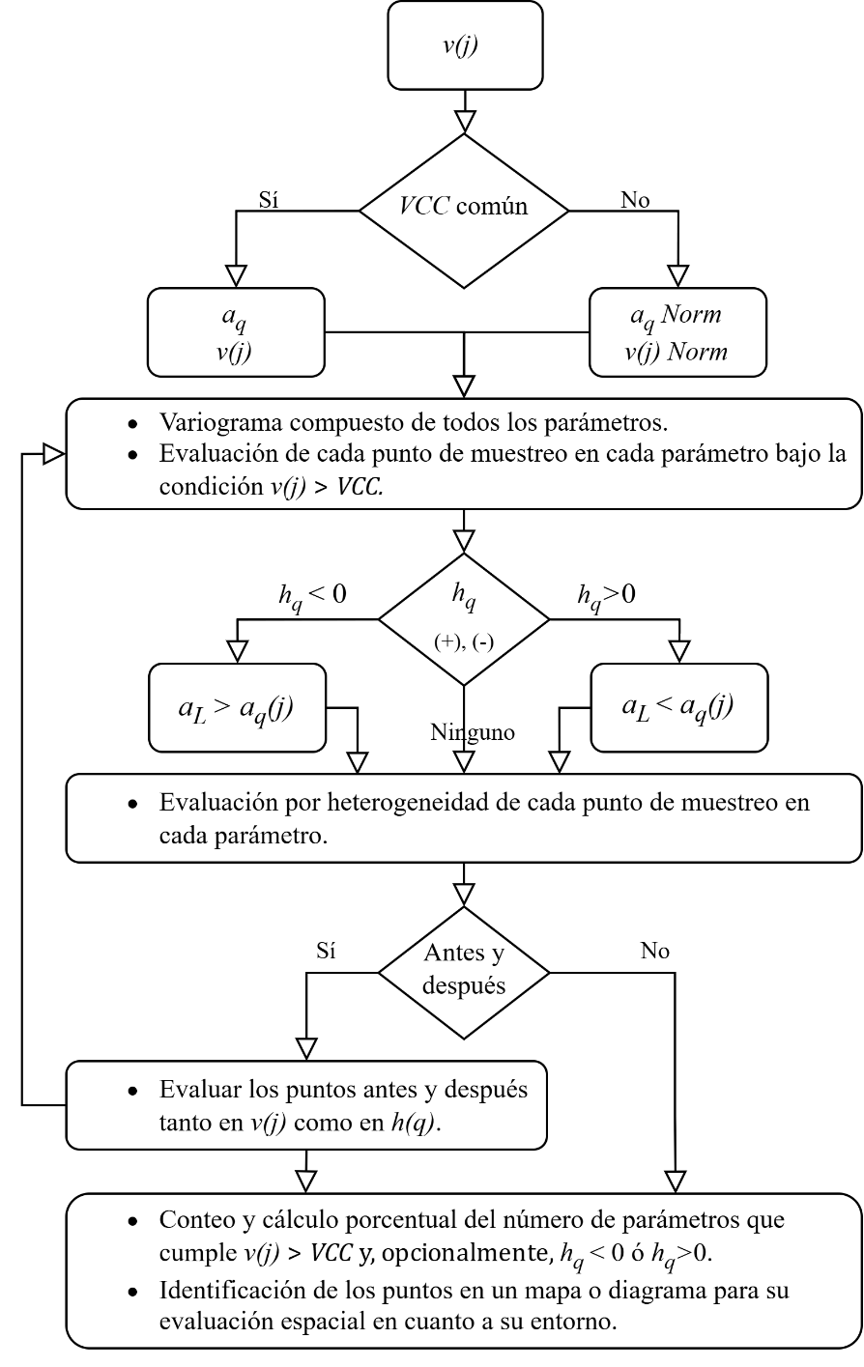
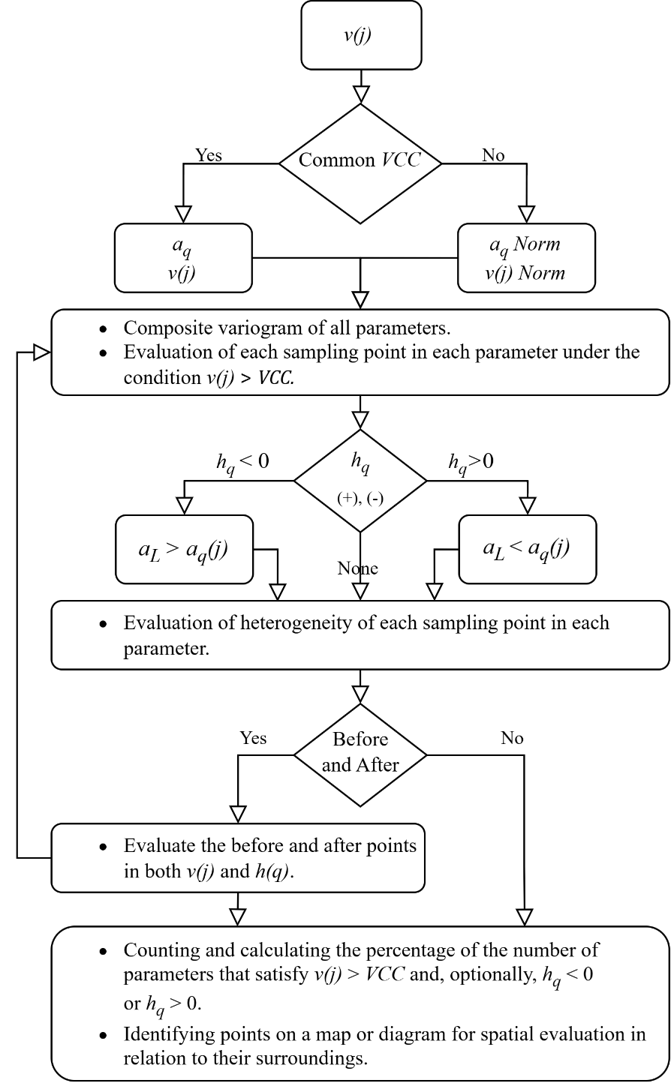
$$h_{q}=\frac{a_{q}−a_{L}}{a_{L}}·\frac{m_{q}·N_{U}}{m_{L}}$$
$$h_{q}=\frac{a_{q}−a_{L}}{a_{L}}·\frac{m_{q}·N_{U}}{m_{L}}$$

Modelo
Varianza en función del espacio estadístico
 | v(j) | wsys | wstr
Distance | 0.00E+00 | 0.00E+00 | 0.00E+00
 | 2.02E+00 | 0.00E+00 | 1.01E+00
2 | 4.06E+00 | 5.01E-01 | 1.52E+00
3 | 0.00E+00 | 0.00E+00 | 0.00E+00
 | 1.01E+00
 | 3.04E+00
 | 4.06E+00
 | 1.01E+00
Varianza en función de la muestra
 | v(j) Graph |  | VCL
 | 0.00E+00 | 0 | 0.025
2 | 2.02E+00 | 3 | 0.025
3 | 4.06E+00
Heterogeniedad
Error en función del número de muestras
 | Err Sys | Err Str
3.0 | 0.00E+00 | 5.80E-01
1.5 | 5.78E-01 | 1.01E+00
 | 0.00E+00 | 0.00E+00
 | 0.00E+00 | 0.00E+00
$$∑m$$
 |  |  | 0.025 | -0.99
0 | NU | 3 | 3
0.025 |  | 3.02 | 2.31
$$∑a·m$$
 |  | 24.24 | -0.34 |  |  |  |  |  |  |  |  |  |  |  |  |  |  |  |  |  |  |  |  |  |  |  |  | 2.03E+00
$$\overline{m}$$
 |  | 1.01 | 0.77 |  |  |  |  |  |  |  |  |  |  |  |  |  |  |  |  |  |  |  |  |  |  |  |  | 2.03E+00
 | sm | 5.77E-03 | 3.33E-01 |  |  |  |  |  |  |  |  |  |  |  |  |  |  |  |  |  |  |  |  |  |  |  |  | Estimate | #VALUE!
$$\overline{a}$$
 |  | 8.000 | -0.002 |  |  |  |  |  |  |  |  |  |  |  |  |  |  |  |  |  |  |  |  |  |  |  |  | Sum v(j) |  | 5.27E+02 | 5.30E+02
 | aL | 8.025 | -0.146
 | sa | 13.164 | 1.000 |  |  |  |  |  |  |  |  |  |  |  |  |  |  |  |  |  |  |  |  |  |  |  |  | v(j) | 0.00E+00 | 2.02E+00 | 4.06E+00
 |  |  |  | Concentración |  |  |  |  |  |  |  |  |  |  |  |  |  |  |  |  |  |  |  |  |  |  |  | s(j) | 0.00E+00 | 1.01E+00 | 4.05E+00
 |  |  |  | v(j) |  |  |  |  |  |  |  |  |  |  |  |  |  |  |  |  |  |  |  |  |  |  |  | s'(j) | 0.00E+00 | 5.04E-01 | 3.03E+00
Varianza y heterogeneidad en función de la muestra
 | h(q)Graph | h(q)Graph
1 | 1.897 | 0.00E+00
2 | -0.944 | 2.02E+00
3 | -0.953 | 4.06E+00
 |  |  |  |  |  |  |  |  |  |  |  |  |  |  |  |  |  |  |  |  |  |  |  |  |  |  |  | w(j) | 0.00E+00 | 1.01E+00 | 2.02E+00
 |  |  |  |  |  |  |  |  |  |  |  | ID | j | v(j) | s(j) | s'(j) | w(j) | w'(j) | 2w(j/2) | wsys | wstr |  |  |  | v(j) Norm | v(j) Graph | s | w'(j) | 0.00E+00 | 1.01E+00 | 1.52E+00
n | Muestra | Distance | mq, [g] | aq, [ug/g] | aq·mq | h(q) | mNorm | aNorm | aq·mq Norm | h(q)Norm | h(q)Graph | 1 | 0 | 0.00E+00 | 0.00E+00 | 0.00E+00 | 0.00E+00 | 0.00E+00 | 0.00E+00 | 0.00E+00 | 0.00E+00 | N | Err Sys | Err Str | -9.98E-01 | 0.00E+00 | 0.00E+00 |  | 0 | 1 | 2
1 | 5 |  | 1.01 | 23.20 | 23.432 | 1.897 | 0.577 | 1.153 | 0.666 | -6.662 | 1.897 | 2 | 1 | 2.02E+00 | 1.01E+00 | 5.04E-01 | 1.01E+00 | 1.01E+00 | 1.01E+00 | 0.00E+00 | 1.01E+00 | 3.0 | 0.00E+00 | 5.80E-01 | -4.40E-03 | 2.02E+00 | 1.42E+00
2 | 6 | 2 | 1 | 0.40 | 0.400 | -0.944 | 1.155 | -0.579 | -0.669 | 4.441 | -0.944 | 3 | 2 | 4.06E+00 | 4.05E+00 | 3.03E+00 | 2.02E+00 | 1.52E+00 | 2.02E+00 | 5.01E-01 | 1.52E+00 | 1.5 | 5.78E-01 | 1.01E+00 | 1.00E+00 | 4.06E+00 | 2.02E+00 |  |  | 5.27E+02
3 | 4 | 3 | 1.01 | 0.40 | 0.404 | -0.953 | 0.577 | -0.579 | -0.334 | 2.221 | -0.953 | ID2 | j/2 | v(j)/2 | s(j)/2 |  | w(j)/2 |  |  |  | 0.00E+00 |  |  |  |  |  |  |  |  | 5.81E-03 | 5.30E+02
 |  |  |  |  |  |  |  |  |  |  |  | 5 | 1 | 1.01E+00 | 2.52E-01 |  | 5.04E-01 |  |  |  |  | 6.0 | 0.00E+00 | 0.00E+00
 |  |  |  |  |  |  |  |  |  |  |  | 6 | 2 | 3.04E+00 | 2.27E+00 |  | 1.52E+00
 |  |  |  |  |  |  |  |  |  |  |  | 7 |  | 4.06E+00 | 6.08E+00
 |  |  |  |  |  |  |  |  |  |  |  |  |  | 1.01E+00

Concentración
Concentración Normalizada

